Registro de Bugs
REGISTRO DE BUGS / RESULTADO DOS TESTES

Teste 5.1 Acessar os posts da autora Karina Menezes

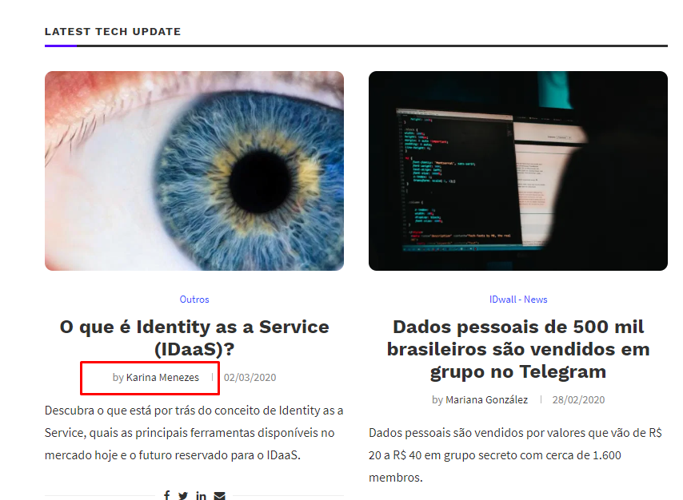

 | Conforme Planejamento no Rodeiro de Testes, o teste 5.1 não foi bem sucedido devido que o link no nome da autora Karina Menezes direciona para a home do blog, e não para a página com posts feitos pela autora. Na minha opinião poderia ter um menu AUTORES, listando todos os posts do autor.

Teste 5.3 acessar os post da Mariana Gonzáles

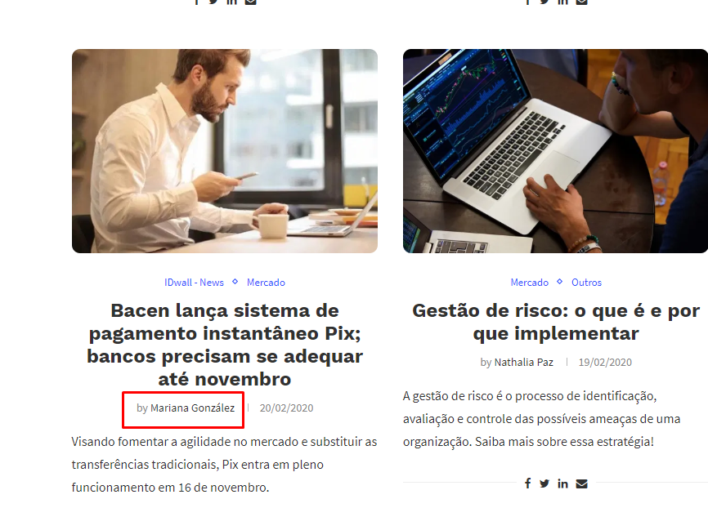

 | Conforme Planejamento no Rodeiro de Testes, o teste 5.3 não foi bem sucedido devido que o link no nome da autora Mariana González direciona para a home do blog, e não para a página com posts feitos pela autora. Na minha opinião poderia ter um menu AUTORES, listando todos os posts do autor..

Teste 5.5 acessar os post da Nathalia Paz



 | Conforme Planejamento no Rodeiro de Testes, o teste 5.1 não foi bem sucedido devido que o link no nome da autora Nathalia Paz direciona para a home do blog, e não para a página com posts feitos pela autora. Na minha opinião poderia ter um menu AUTORES, listando todos os posts do autor.

Teste 6.1 acessar os post da Isabel Evangelista

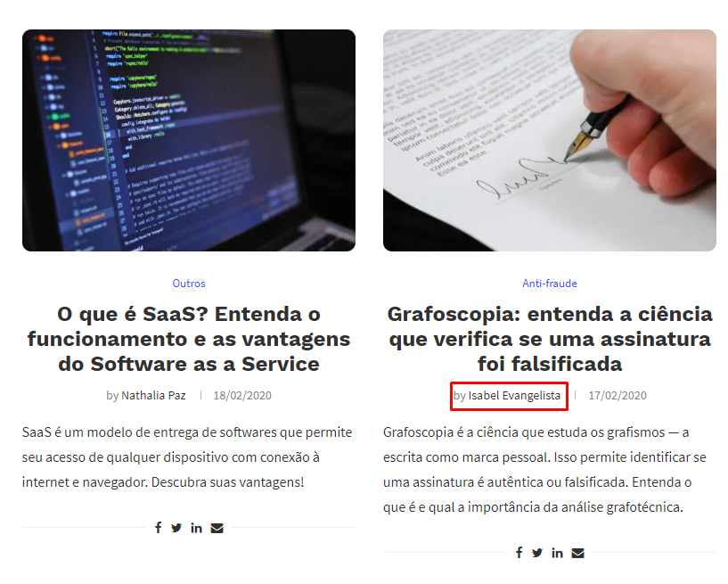

 | Conforme Planejamento no Rodeiro de Testes, o teste 5.1 não foi bem sucedido devido que o link no nome da autora Isabel Evangelista direciona para a home do blog, e não para a página com posts feitos pela autora. Na minha opinião poderia ter um menu AUTORES, listando todos os posts do autor.

